상품제안서
실제본노트 (주문제작형) | 상품코드: S23756

 |  |  |  |  |  |  | 02-713-8555 | www.synergygift.co.kr
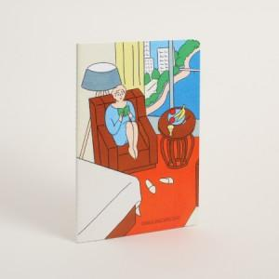

【상세/제작정보】 | <p><span style="font-size: 14pt;">※ 40P 입수량 250개 / 60P 입수량 170개 / 박스당 운임비 5,000원(VAT별도)</span></p><p>&nbsp;</p><p><span style="font-size: 14pt;">※ opp 포장시 납기 2~3일정도 더 소요됩니다.</span></p><p><span style="font-size: 14pt;">&nbsp;</span></p><p><span style="font-size: 14pt;">* 표지 컬러 인쇄 및 내지 먹 1도 인쇄포함</span></p>

【인쇄/포장옵션】 | 표지 풀컬러 / OPP(비닐)

【공급단가】 | 수량 | 500~ | 1,000~ | 3,000~ | 10,000~ | 20,000~
*VAT별도 | 40P | 1,270원 | 1,090원 | 895원 | 735원 | 710원
 | 60P | 1,400원 | 1,220원 | 1,020원 | 850원 | 820원

【상품 URL】 | https://www.synergygift.co.kr:443/src/goods_detail.php?gdno=23756

